画面遷移図
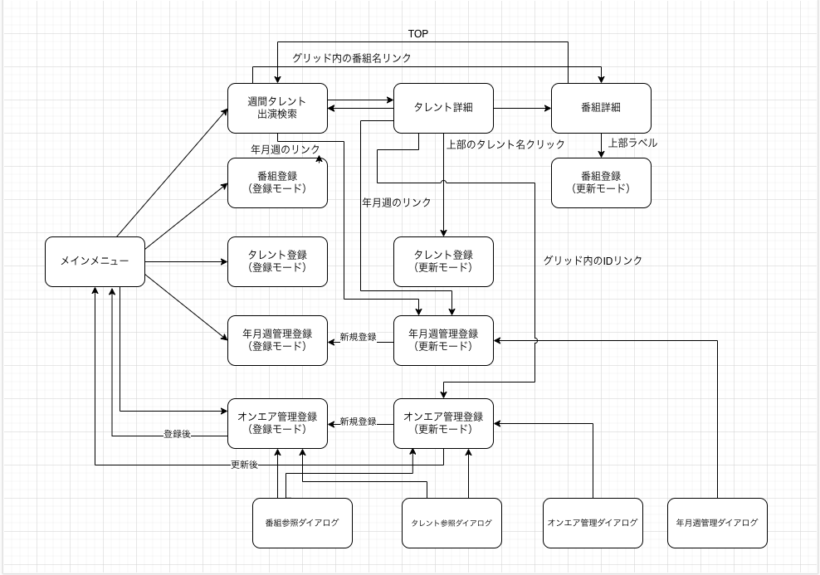

前回画面に加工
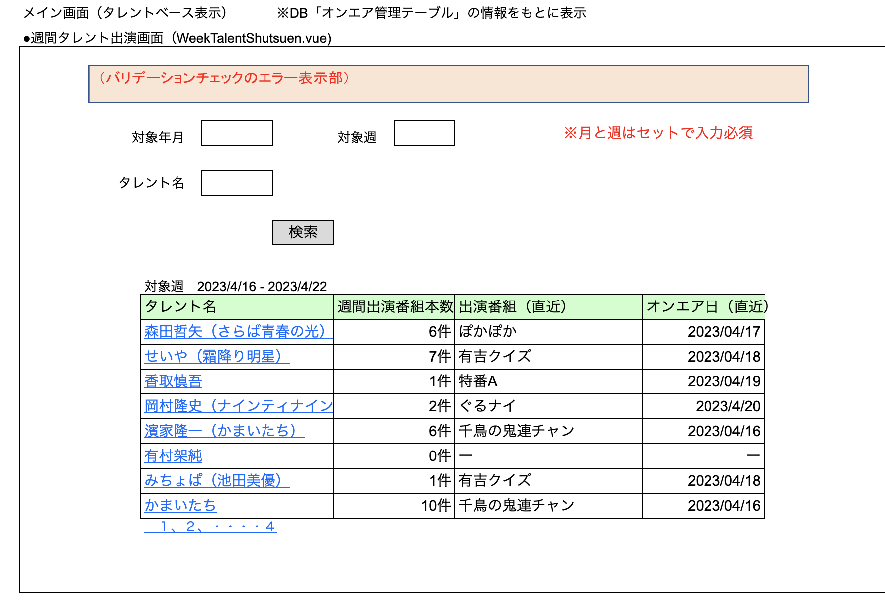

※ 出演番組を押すと、番組詳細の画面へ遷移する。（番組IDとオンエア日と年月と週を渡す） 年月週のリンクボタンを追加して、年月週管理登録画面（更新モード）へ遷移する。

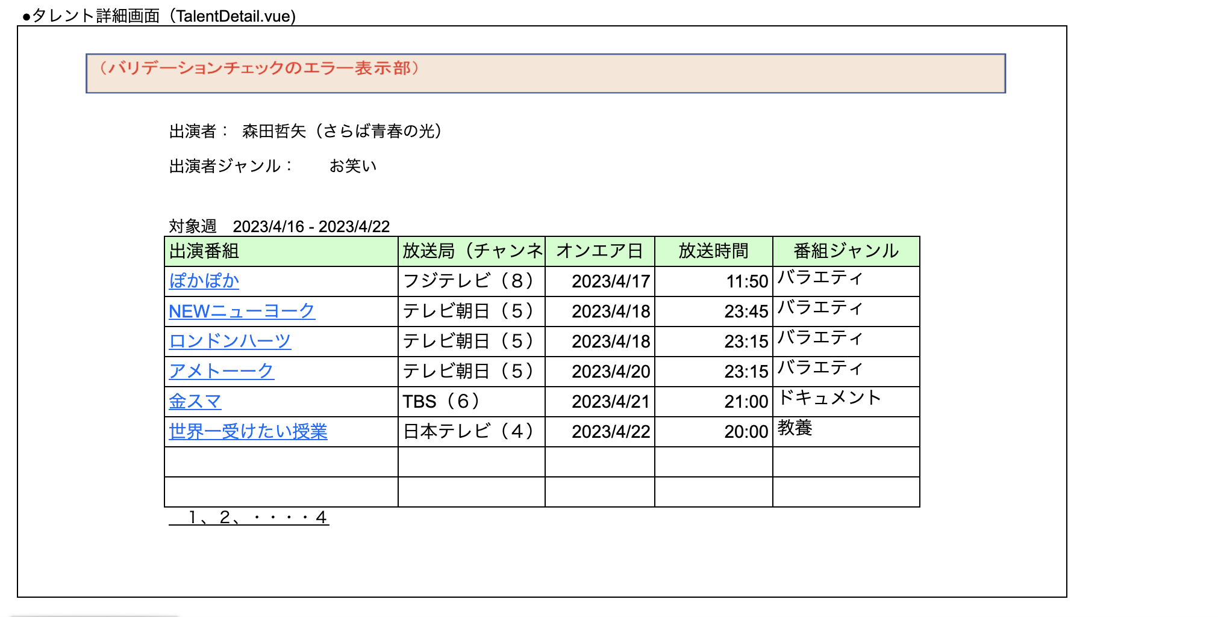

 | ※ 出演者の名称をリンクボタンにして、編集できるようにする。（タレント登録の更新モードに、タレントIDを渡して飛ぶ） 先頭にIDの列を追加（オンエア管理テーブル.IDの列） 年月週のリンクボタンを追加して、年月週管理登録画面（更新モード）へ遷移する。

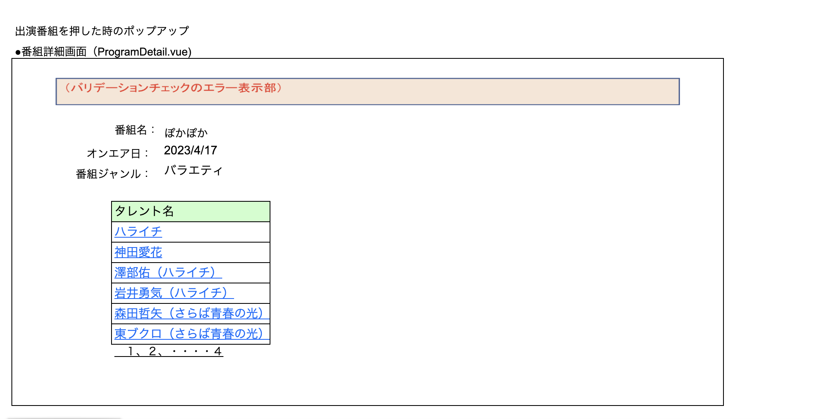

 | ※ 番組名の名称をリンクボタンにして、編集できるようにする。（番組登録画面の更新モードに、番組IDを渡して飛ぶ）

